ESTOQUE
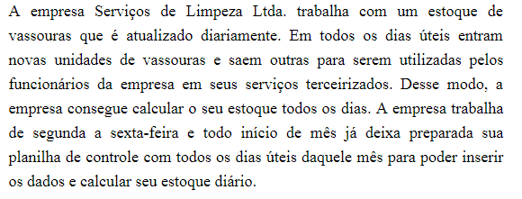
DATA DE HOJE:
DIA DE HOJE:
NÚMERO DO MÊS DE HOJE:
ANO DE HOJE:
NÚMERO DO DIA DA SEMANA DE HOJE:

CONTROLE DO ESTOQUE DE VASSOURAS
MÊS:

DATA | DIA DA SEMANA | ESTOQUE ANTERIOR | QUANTIDADE ENTRADA | QUANTIDADE SAÍDA | ESTOQUE DO DIA
 |  | 10 | 20 | 15
 |  |  | 5 | 20
 |  |  | 10 | 8
 |  |  | 23 | 20
 |  |  | 25 | 22
 |  |  | 12 | 10
 |  |  | 20 | 12
 |  |  | 2 | 15
 |  |  | 13 | 17
 |  |  | 20 | 15
 |  |  | 22 | 25
 |  |  | 30 | 24
 |  |  | 45 | 40
 |  |  | 12 | 25
 |  |  | 20 | 10
 |  |  | 22 | 25
 |  |  | 25 | 28
 |  |  | 16 | 21
 |  |  | 35 | 28
 |  |  | 13 | 15
 |  |  | 25 | 15

Funções
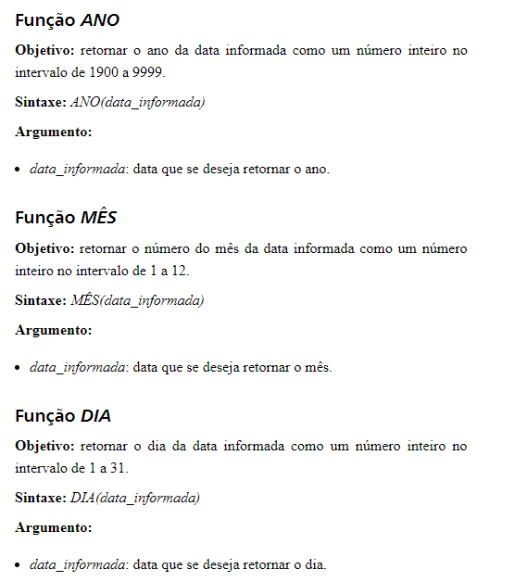

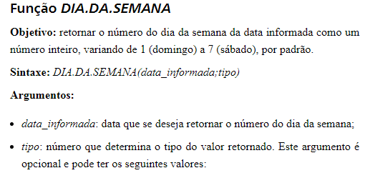

Funções 2
